Sheet1
No | Soal | A | B | C | D | E
1 | Teknik pencarian apa yang digunakan supaya efesien, apabila solusi berada pada posisi tingkatan paling bawah... | Uninformed Search | Breadth First Search (BFS) | Generate | Depth First Search (DFS) | Greedy
2 | Teknik pencarian yang dapat terjebak pada infinite loop sehingga tidak pernah berhasil mencapai Goal state adalah... | A* | Greedy Best-First Search | Breadth First Search (BFS) | Greedy | Depth First Search (DFS)
3 | Berikut ini yang merupakan bagian dasar dari kecerdasan buatan adalah.... | Basis penelitian dan inference engine | Basis percobaan dan basis pengetahuan | Basis data dan mediate inference | Basis penelitian dan immediate infrence | Basis pengetahuan dan inference engine
4 | Apa yang di maksud dengan kercerdasan buatan... | Komputer yang cerdas | Orang yang membuat komputer cerdas | Perangkat lunak yang di buat mendekati kecerdasan manusia | Manusia cerdas yang membuat sebuah komputer | Semua jawaban benar
5 | Ada 2 teknik pencarian, Uninformed Search dan Informed Search. Manakah teknik pencarian yang termasuk kedalam Uninformed Search... | Best First Search | Depth First Search | A* | Semua jawaban benar | Jawaban A dan B benar
6 | Ada 2 teknik pencarian, Uninformed Search dan Informed Search. Manakah teknik pencarian yang termasuk kedalam Informed Search... | Greedy Best First Search | Best First Search | Uniform Cost Search | Semua Jawaban Salah | Depth First Search
7 | Berikut ini yang bukan termasuk dari teknik dalam merepresentasikan pengetahuan adalah... | Logika | Script | Semantic Network | Frame | Syntaxes
8 | Teknik penelusuran data pada node-node secara vertical dan sudah didefinisikan, merupakan pengertian dari... | Depth First Search | Breadth First Search | Informed Search | Uninformed Search | Semua Jawaban Salah
9 | Contoh aplikasi yang menggunakan fungsi heuristic adalah... | Deep Blue Chess Machine | Waze | Google | Jawaban A dan C benar | Jawaban B dan C benar
10 | Terdapat 4 kriteria yang dapat digunakan untuk mengukur performansi sebuah metode pencarian, yaitu... | Complete, Time Complexity, Transition Model, Optimal | Complete, Transition Model, Space Complexity, Optimal | Complete, Time Complexity, Space Complexity, Optimal | Transition Model, Time Complexity, Space Complexity, Optimal | Complete, Time Complexity, Space Complexity, Transition Model
11 | Yang merupakan Blind Search adalah... | Best First Search dan Depth First Search | Best First Search dan Breadth First Search | Depth First Search dan Heuristic Search | Breadth First Search dan Depth First Search | Breadth First Search dan Heuristic Search
12 | Suatu teknik untuk merepresentasikan basis pengetahuan yang diperoleh dalam suatu skema/diagram tertentu sehingga dapat diketahui relasi/keterhubungan antara suatu data dengan data yang lain, merupakan pengertian dari... | Knowledge Representation | Knowledge Validation | Knowledge Acquisition | Knowledge Engineer | Inference Explanation and Justification
13 | Metode searching dengan algoritma pengetahuan spesifik dari suatu permasalahan adalah.. | Uninformed search | Informed Search | BFS | DFS | Uniformed Strategi
14 | Yang bukan termasuk tiga Kategori Knowledge yang diklasifikasikan adalah.. | Procedural Knowledge | Declaritive Knowledge | Representation Knowledge | Tacit Knowledge | Semua Jawaban Salah
15 | Jenis agent yang berfungsi untuk memungkinkan agen beraksi dalam lingkungan yang tidak dia kenal, dan semakin menjadi kompeten dari sebelumnya adalah... | Learning Agent | Utility based agent | Goal based agent | Model based reflex agent | Taxi agent
16 | Yang bukan temasuk 4 parameter pengukuran pada Uniformed Search adalah... | Completeness | Transition Model | Time Complexity | Space Complexity | Optimality
17 | Teknik Dalam Merepresentasikan Pengetahuan Terdapat 4+1 teknik kecuali.... | Semantic Network | Frame | Kompleks | Logika dan Script | Aturan Produksi (Production Rlule)
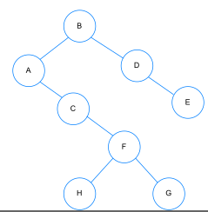
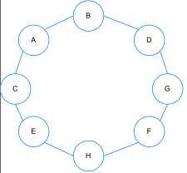
18 | Yang bukan termasuk kedalam hierarki knowledge adalah... | Noise | Informasi | Data | Meta knowledge | Memori
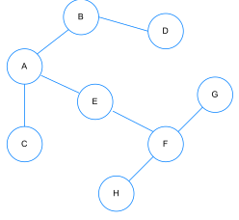
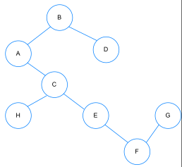
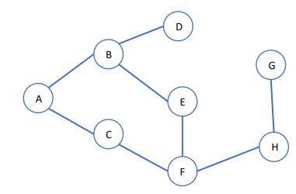
19 | Misalkan tersedia koin : 1, 3, 5. Uang senilai X=8 dapat di tukar dengan cara : A. 1+1+1+1+1+1+1+1 = 8 B. 1+1+1+1+1+3=8 C. 1+1+1+5=8 D. 1+1+3+3=8 E. 3+5=8 Manakah solusi optimal dari kasus di atas? | C | A |  |  | Jawaban
20 | Yang bukan termasuk dari Task Environment yaitu... | Performance | Environtment | Actuators | Sensors | Intelligence

Sheet2
No | Soal | A | B | C | D | E
1 | 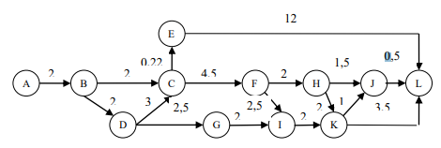 Rute yang paling optimal dengan jarak paling pendek adalah | A → B → D → G → I → K → J → L | A → B → D → G → I → J → L | A → B → E → L | A → B → C → F → H → J → L | A → B → D → C → F → H → J → L
2 | Berapakah PathCost dari titik A ke titik L? | 12,5 | 12 | 16 | 11 | 11,5
3 | 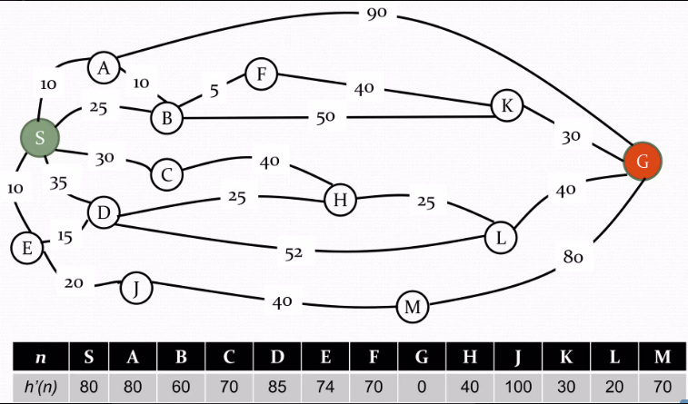 Berapakah nilai f(n) dari S ke G dengan menggunakan metode Greedy Best First Search ? | 95 | 105 | 110 | 94 | 100
4 | 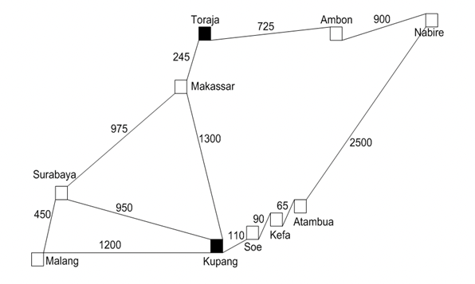 Manakah Total Jarak Terdekat dari kota Kupang menuju kota Toraja dengan menggunakan metode A*! | 2300 km | 1800 km | 2650 km | 1545 km | 2045 km
5 | Manakah Total Jarak Terdekat dari kota Kupang menuju kota Toraja dengan menggunakan metode Best First Search! | 2300 km | 1800 km | 2650 km | 1545 km | 2045 km
6 | Berapakah nilai f(n) dari S ke G dengan menggunakan metode A* ? | 85 | 100 | 99 | 120 | 95
7 | 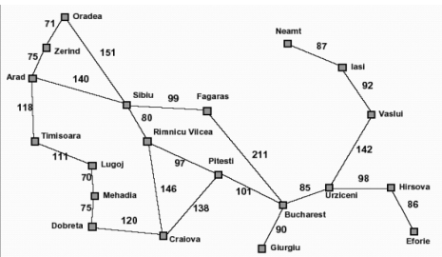 Berapa total cost terendah dari Arad menuju Hirsova | 633 | 601 | 598 | 621 | 603
8 | 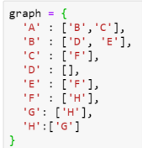 Hasil dari syntax tersebut adalah |  |  | (jawaban)
9 | 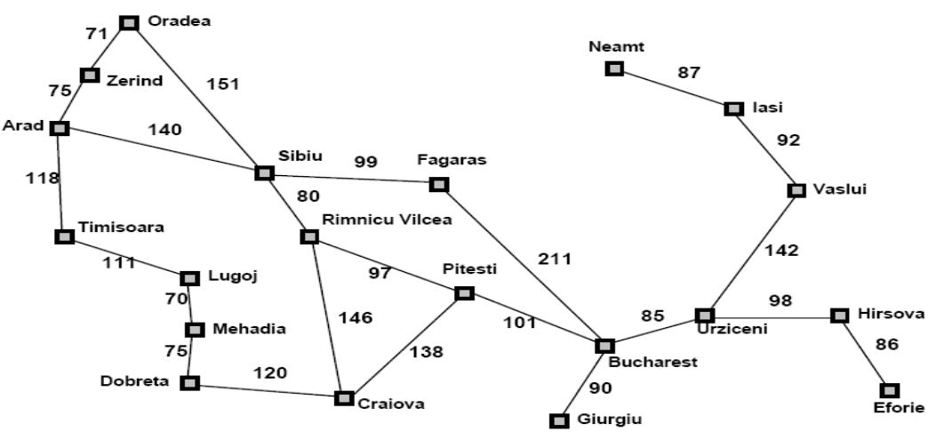 Berapakah total cost yang dihasilkan untuk pencarian jalur terdekat dari arad menuju hirsova menggunakan metode A*? | 635 | 505 | 224 | 916 | 300
10 | 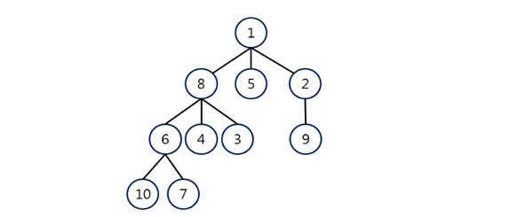 Jika, ditelusuri menggunakan metode BFS maka urutannya adalah ? | 1 - 8 - 5 - 2 - 6 - 4 - 3 - 9 - 10 - 7 | 1 - 8 - 2 - 5 - 3 - 9 - 7 - 10 - 4 - 6 | 1 - 8 - 5 - 10 - 2 - 6 - 7 - 9 - 3 - 4 | 1 - 2 - 3 - 4 - 5 - 6 - 7 - 8 - 9 - 10 | 1 - 8 - 7 - 6 - 5 - 4 - 3 - 2 - 10 - 9

